상품제안서
에코벨라 메리 벨보아 양면담요&그레이 파우치 M | 상품코드: S45083

 |  |  |  |  |  |  | 02-713-8555 | www.synergygift.co.kr
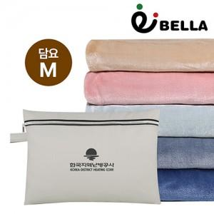

【상세/제작정보】

【인쇄/포장옵션】 | 레이저 / 포장불가능

【공급단가】 | 수량 | 30~ | 100~ | 300~ | 1,000~ | 3,000~
*VAT별도 | 단가 | 10,300원 | 9,700원 | 9,300원 | 8,900원 | 8,750원

【상품 URL】 | https://www.synergygift.co.kr:443/src/goods_detail.php?gdno=45083

